Chi tiết địa chất
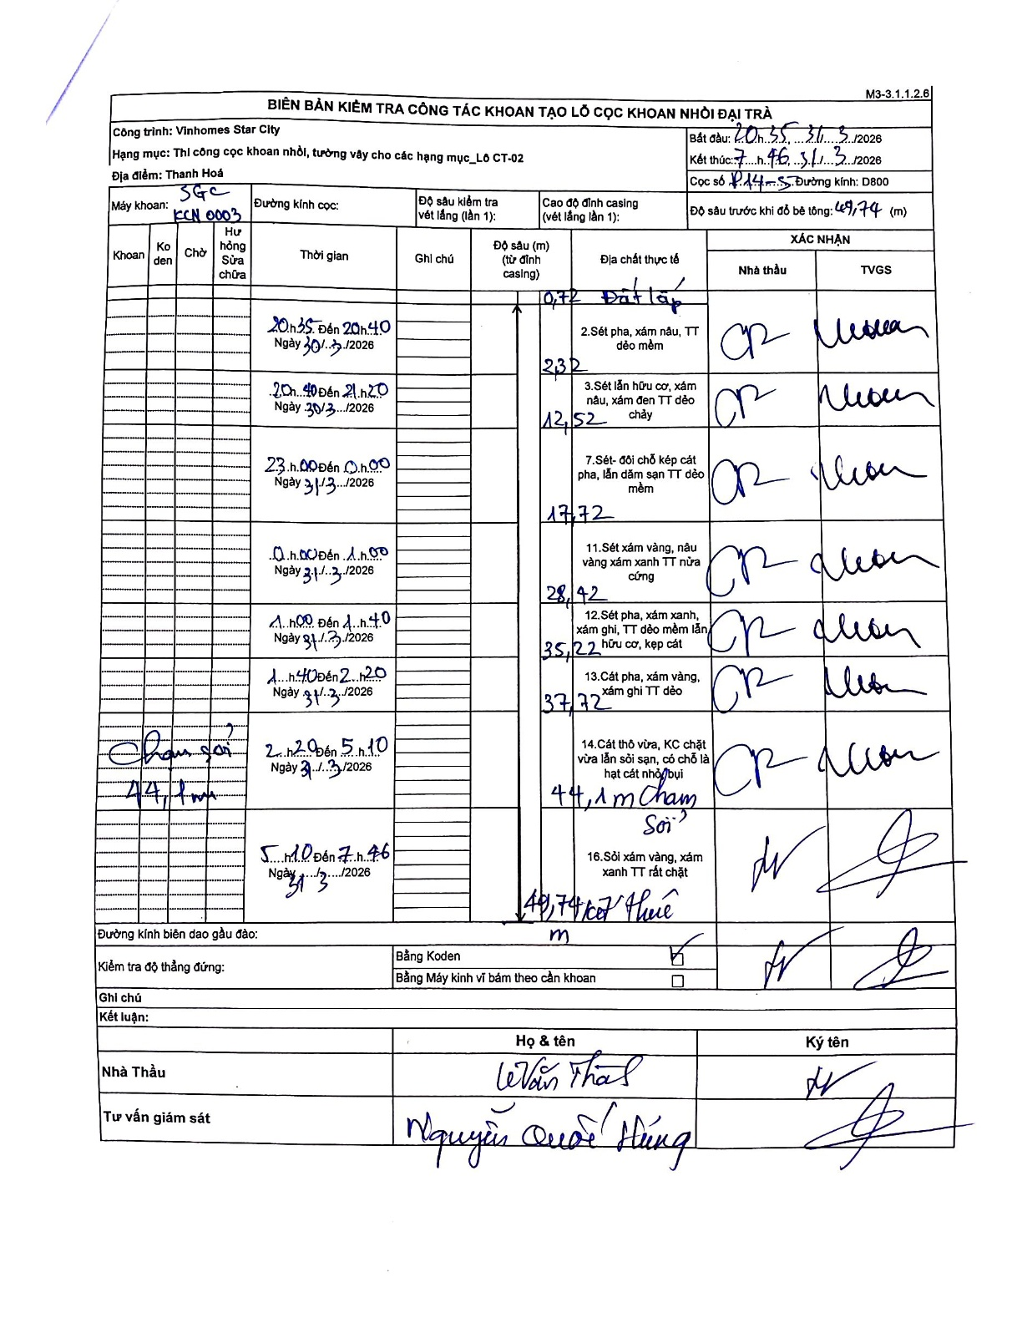
Dự án | Star City Thanh Hóa
Hạng mục | Thi công cọc khoan nhồi, tường vây cho các hạng mục_Lô CT-02
Tên bộ phận | Lô CT-02
Số hiệu cọc | P14-5
Tên Máy khoan | SGC-KCN0003
Đường kính | D800
Bắt đầu thi công | 20:35 30/03/2026
Kết thúc thi công | 07:46 31/03/2026

Địa chất TT | Đường kính | Mô tả lớp thiết kế | Từ (h) | Đến (h) | Cao độ từ | Cao độ đến | T.Gian (h) | Dài (m) | V (m/h) | Ghi chú
Đất lấp | D800 | Đất lấp | 20:35 30/03/2026 | 20:40 30/03/2026 | 0 | -10.72 | 0.08 | 10.72 | 128.64
2 | D800 | Sét pha, xám nâu, TT dẻo mềm | 20:40 30/03/2026 | 21:20 30/03/2026 | -10.72 | -12.32 | 0.67 | 1.6 | 2.4
3 | D800 | Sét lẫn hữu cơ, xám nâu, xám đen TT dẻo chảy | 23:00 30/03/2026 | 00:00 30/03/2026 | -12.32 | -12.52 | 1 | 0.2 | 0.2
4 | D800 | Sét- đôi chỗ kẹp cát pha, lẫn dăm sạn TT dẻo mềm | 00:00 30/03/2026 | 01:00 30/03/2026 | -12.52 | -17.72 | 1 | 5.2 | 5.2
5 | D800 | Sét xám vàng, nâu vàng xám xanh TT nửa cứng | 01:00 30/03/2026 | 01:40 30/03/2026 | -17.72 | -28.42 | 0.67 | 10.7 | 16.05
6 | D800 | Sét pha, xám xanh, xám ghi, TT dẻo mềm lẫn hữu cơ, kẹp cát | 01:40 30/03/2026 | 02:20 30/03/2026 | -28.42 | -35.22 | 0.67 | 6.8 | 10.2
7 | D800 | Cát pha, xám vàng, xám ghi TT dẻo | 02:20 30/03/2026 | 05:10 30/03/2026 | -35.22 | -37.72 | 2.83 | 2.5 | 0.88
8 | D800 | Cát thô vừa, KC chặt vừa lẫn sỏi sạn, có chỗ là hạt cát nhỏ bụi | 02:20 30/03/2026 | 05:10 30/03/2026 | -37.72 | -44.1 | 2.83 | 6.38 | 2.25
9 | D800 | Sỏi xám vàng, xám xanh TT rất chặt | 05:10 30/03/2026 | 07:46 30/03/2026 | -44.1 | -49.74 | 2.6 | 5.64 | 2.17

ẢNH BIÊN BẢN GỐC

